分析
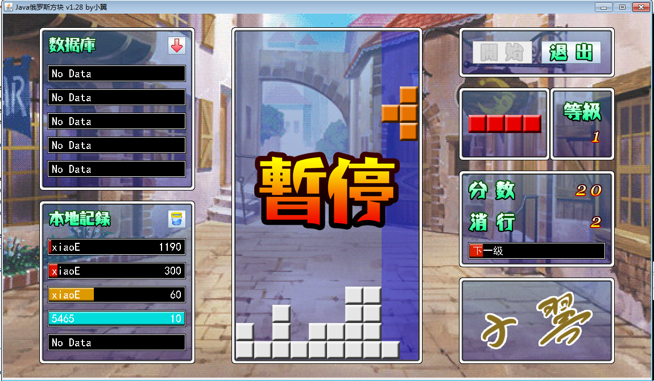

系统设计
玩家控制
玩家设置窗口
JFrame
 | JPanel
数据库记录
游戏主窗口
按钮窗口
等级

本地记录
下一个
分数

分数保存窗口

get方法

控制器
游戏线程

游戏业务
接口
数据访问
接口A
数据访问
接口B

游戏中需要在画面上
表现的数据 Dto

数据库读写
（JDBC）
本地磁盘访问
（IO）
业务逻辑
 |  |  | 38
set方法

 |  | 37 | 40 | 39

数据库
本地磁盘

继承
Lay | LayDataBase

游戏主窗口
成员 | 成员

方法 | 方法
按钮窗口

Layer
下一个

分数

数据显示
等级

数据库记录

本地记录

画面设计
64

0,0 | 7,0 |  | 64,0 |  | panel
 |  | (64-7),0 |  | 64

 |  |  |  |  |  | 32,32
 | 7,7 | (64-7),7 | 64,7 |  |  |  |  | 128

 |  |  |  |  |  |  | 32+7, 32+7

0,64 |  |  | 64,64

 |  |  |  |  |  | 256

1162

32
334
40，32
334
414，32
334
788，32
124

40
279
334
124

788，188
964，188
小方块：32 × 32
边框宽度：7
游戏窗口：16 ：9
42
42
148
654
590
176
158
32
40，343
334
788，368
200
92

279
334
64

32

星号课程
 | 星号课程（例如：数学教科书上的“*映射”）

1 | 和后面的内容关联性不大

2 | 考试不考（天朝老师的最爱）

3 | 学不学，是体现凡人和高玩的一个基准

4 | 教不教，是体现教师综合能力的一个基准

 | XML配置文件 + 反射（创建对象）

本地磁盘
GameConfig
 |  |  | XML

 |  | 单态

方块
笛卡尔坐标系90度旋转公式：
顺时针：
B.x = O.x - O.y + A.y
B.y = O.x + O.y - A.x
逆时针：
A.x = O.y + O.x - B.y
A.y = O.y - O.x + B.x
方块
 |  |  |  |  |  |  |  |  |  |  |  |  |  |  |  |  |  |  |  |  |  |  |  |  |  |  |  |  |  | Y
 | Red |  |  |  | 0 | 1 | 2 | 3 | 4 | 5 | 6 | 7 | 8 | 9
 |  |  |  | 0
 |  |  |  | 1
 | Orange |  |  | 2
 |  |  |  | 3
 |  |  |  | 4 |  |  |  |  |  | 2 | 3
 | Yellow |  |  | 5 |  |  |  |  | 1 | 2 | 3
A(4,2)
 |  |  |  | 6
 |  |  |  | 7
O(2,1)
 | Green |  |  | 8
 |  |  |  | 9
 |  |  |  | 10 |  |  |  |  |  |  |  |  |  |  |  |  |  |  |  |  |  |  |  |  |  |  |  |  |  |  | X
 | Cyan |  |  | 11
B(3,-1)
 |  |  |  | 12
 |  |  |  | 13
 | Blue |  |  | 14
 |  |  |  | 15
 |  |  |  | 16
 | Magenta |  |  | 17

 |  | 图片idx | 0 |  | 1 |  | 2 |  | 3 |  | 4 |  | 5 |  | 6 |  | 7 |  | 8
 |  | typeCode | × |  | 0 |  | 1 |  | 2 |  | 3 |  | 4 |  | 5 |  | 6 |  | ×

 |  |  | 0 | 1 | 2 | 3 | 4 | 5 | 6 | 7 | 8 | 9 | 10 | 11 | 12 | 13 | 14 | 15 | 16 | 17 | 18 | 19 | 20 | 21 | 22 | 23 | 24 | 25
 |  |  |  | 0 | 1 | 2 | 3 | 4 | 5 | 6 | 7 | 8 | 9 | 10 | 11 | 12 | 13 | 14 | 15 | 16 | 17 | 18 | 19 | 20 | 21 | 22 | 23 | 24 | 25
 |  |  | 0 | 1 | 2 | 3 | 4 | 5 | 6 | 7 | 1 | 2 | 3 | 4 | 5 | 6 | 7 | 1 | 2 | 3 | 4 | 5 | 6 | 7 | 1 | 2 | 3 | 4

接口
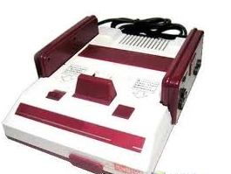
接口实现类
接口实现类
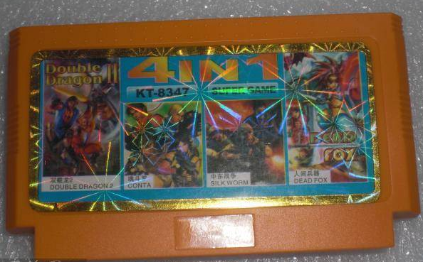
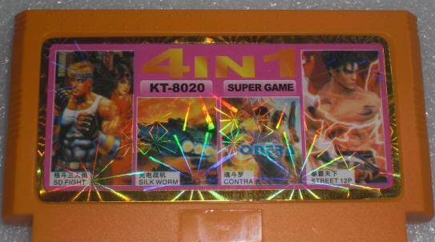

数据接口

数据操作类

消行
false

 | 0 | 1 | 2 | 3 | 4 | 5 | 6 | 7 | 8 | 9
0 |  |  |  |  |  |  |  |  |  |  | 0
1 |  |  |  |  |  |  |  |  |  |  | 1 | 基本分 | 奖励分
2 |  |  |  |  |  |  |  |  |  |  | 2 | 10 | 0
3 |  |  |  |  |  |  |  |  |  |  | 3 | 20 | 10
4 |  |  |  |  |  |  |  |  |  |  | 4 | 30 | 20
5 |  |  |  |  |  |  |  |  |  |  | 5 | 40 | 40
6 |  |  |  |  |  |  |  |  |  |  | 6
7 |  |  |  |  |  |  |  |  |  |  | 7
8 |  |  |  |  |  |  |  |  |  |  | 8
9 |  |  |  |  |  |  |  |  |  |  | 9
10 |  |  |  |  |  |  |  |  |  |  | 10
11 |  |  |  |  |  |  |  |  |  |  | 11
12 |  |  |  |  |  |  |  |  |  |  | 12
13 |  |  |  |  |  |  |  |  |  |  | 13
14 |  |  |  |  |  |  |  |  |  |  | 14
15 |  |  |  |  |  |  |  |  |  |  | 15
16 |  |  |  |  |  |  |  |  |  |  | 16
17 |  |  |  |  |  |  |  |  |  |  | 17

并发
你老婆
你
游戏线程
玩家

 | 取100
 |  |  |  | 取100

上 |  | 判断钱是否够

100
 |  |  | 吐钱

 |  | 否则

 |  |  | 吃卡

加速
线程等待时间

800ms

1级 : 700ms
700ms
y = bx + k
=>
700 = b + k
100 = 16 * b + k
=>
y = -40x + 740

600ms

500ms

400ms

300ms
y = b / (x + k)
=>
700 = b / (1 + k)
100 = 16 / (b + k)
=>
y = -1750 / (x + 1.5)

16级 : 100ms
200ms

100ms

 |  |  |  |  |  |  |  |  |  |  |  |  |  |  |  |  |  |  |  |  |  |  |  |  |  |  | 等级
 | 0 | 1 | 2 | 3 | 4 | 5 | 6 | 7 | 8 | 9 | 10 | 11 | 12 | 13 | 14 | 15 | 16 | 17 | 18 | 19 | 20 | 21 | 22 | 23 | 24 | 25

